Descrizione
rev. 2016 | Click qui per la Matrice Acquisti
 | PRESENTAZIONE
 | LABORATORIO DI TOPOGRAFIA GNSS

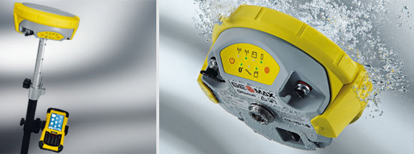

 | OBIETTIVI E FINALITÀ DELLA SOLUZIONE
 | Il rilievo topografico di archietture e di ambienti complessi richiede attrezzature all'avanguardia come ricevitore GNSS per la georeferenziazione. Questo nuovo metodo di lavoro consente di ottenere in poco tempo rilievi particolareggiati, elaborabili tramite i software in dotazione.

 | LA SOLUZIONE È COMPOSTA DA:
 | RICEVITORE GNSS per la rilevazione di punti e la georeferenziazione tramite ricezione GPS

 | DESCRIZIONE PROGETTO
 | Il progetto prevede un ricevitore GNSS per la georeferenziazione. Questo nuovo metodo di lavoro consente di ottenere in poco tempo rilievi particolareggiati, elaborabili tramite i software in dotazione.

